Hoja1
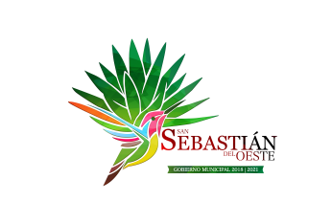
MUNICIPIO DE SAN SEBASTIAN DEL OESTE, JALISCO
FORMATO DE PROGRAMAS CON RECURSO CONCURRENTE POR ORDEN DE GOBIERNO
PERIODO TERCER TRIMESTRE DEL AÑO 2020
 |  |  |  |  |  |  |  |  | MONTO TOTAL
NOMBRE DEL PROGRAMA | FEDERAL |  | ESTATAL |  | MUNICIPAL |  | OTROS
 | DEPENDENCIA ENTIDAD | APORTACION (MONTO) | DEPENDENCIA ENTIDAD | APORTACION (MONTO) | DEPENDENCIA ENTIDAD | APORTACION (MONTO) | DEPENDENCIA ENTIDAD | APORTACION (MONTO)
A | B | C | D | E | F | G | H | I | J=C+E+G+I
 |  |  |  |  |  |  |  |  | $-
NO SE CUENTA CON PROGRAMAS CON RECURSOS FEDERALES PERIODO TRIMESTRE 3 DEL AÑO 2020

